关系图
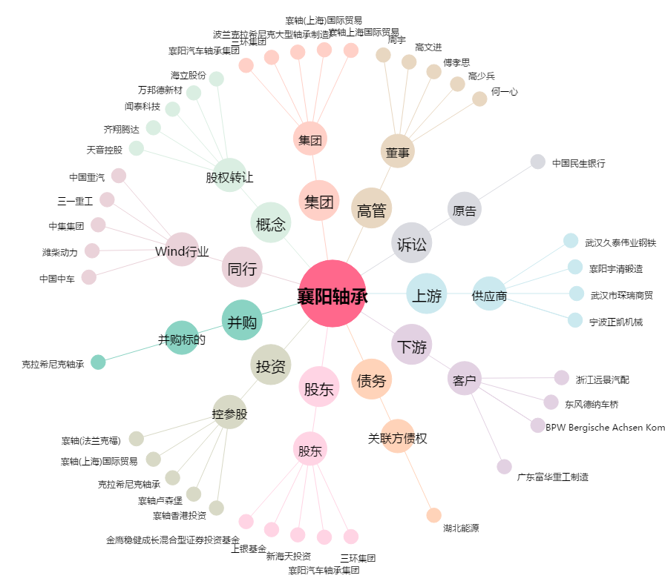
襄阳轴承[000678.SZ] - 关系概览图

